SCREENSHOTS

SCREENSHOTS 1
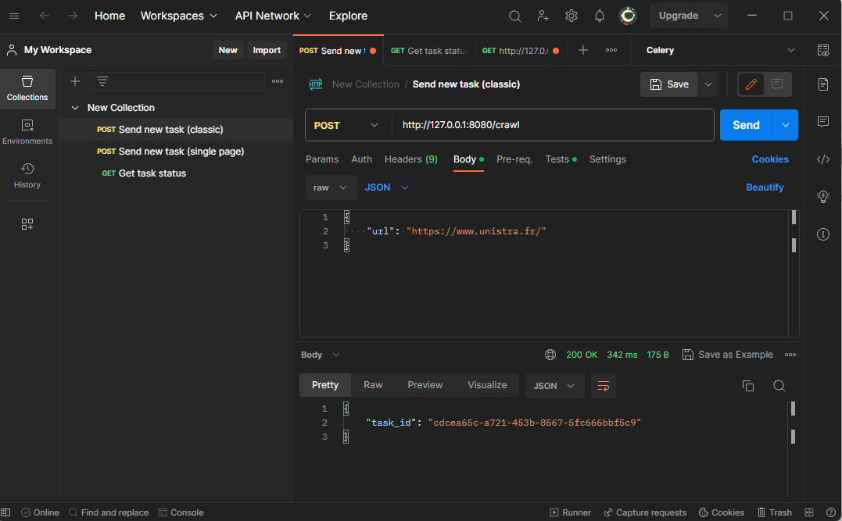

SCREENSHOTS 2

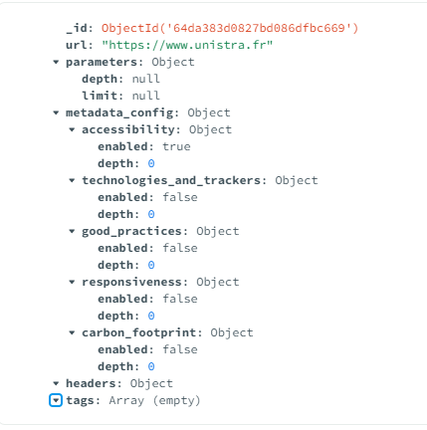

SCREENSHOTS 3

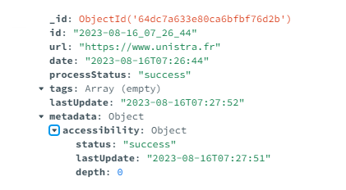

SCREENSHOTS 4
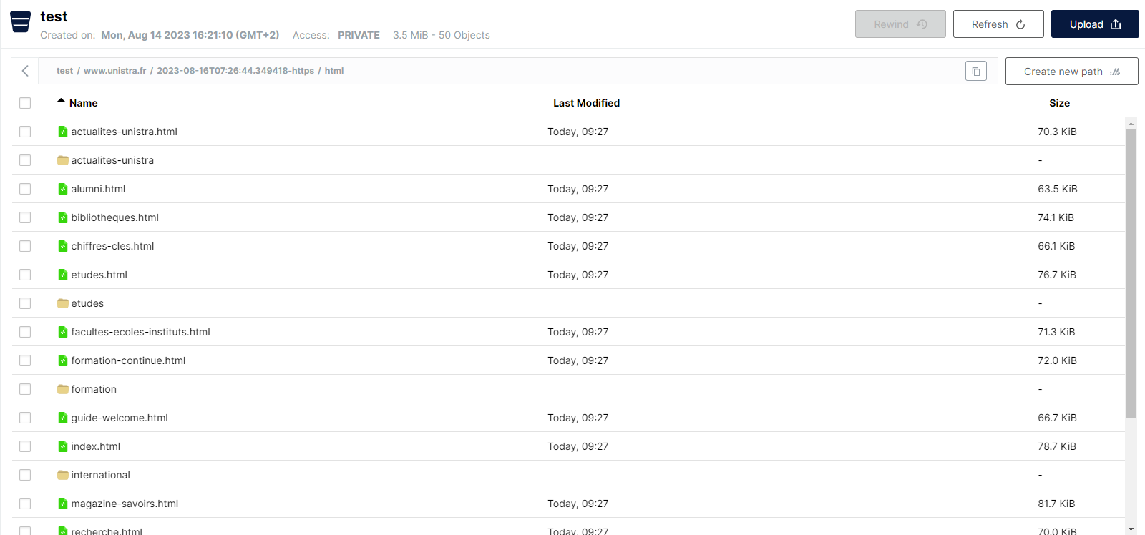

SCREENSHOTS 5
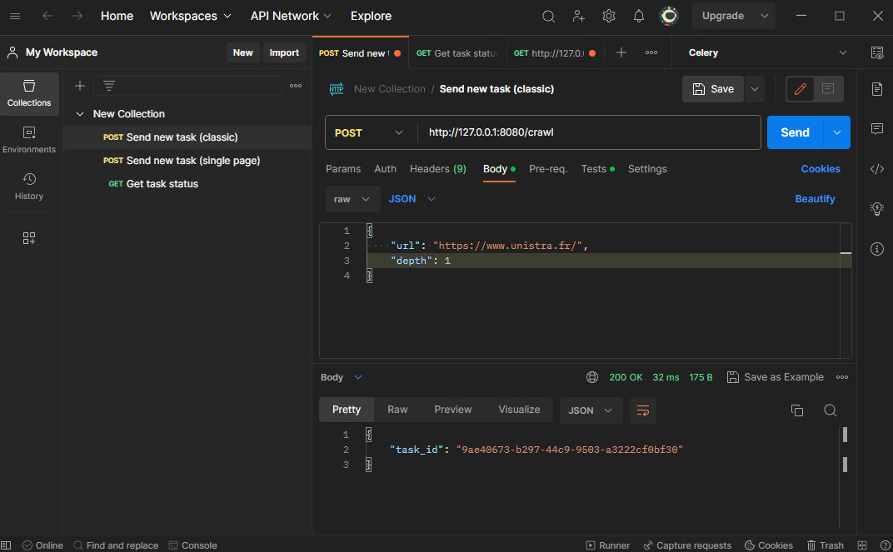

SCREENSHOTS 6

SCREENSHOTS 7

SCREENSHOTS 8

SCREENSHOTS 9

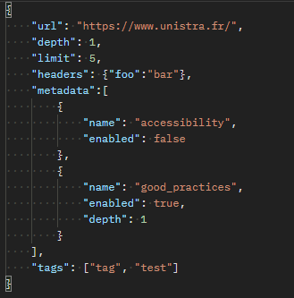

SCREENSHOTS 10

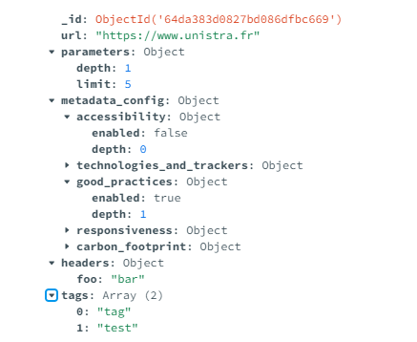

SCREENSHOTS 11

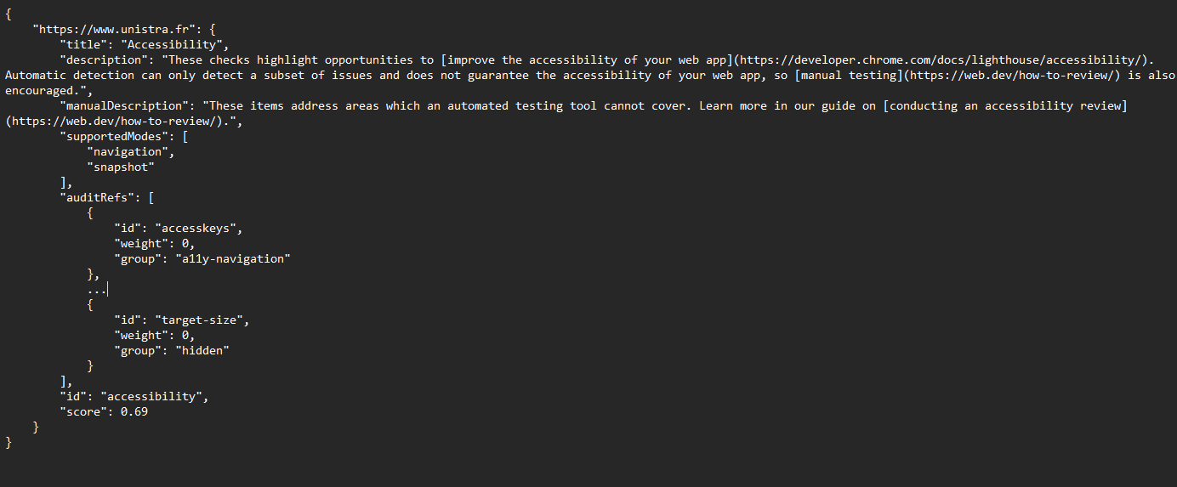

SCREENSHOTS 12

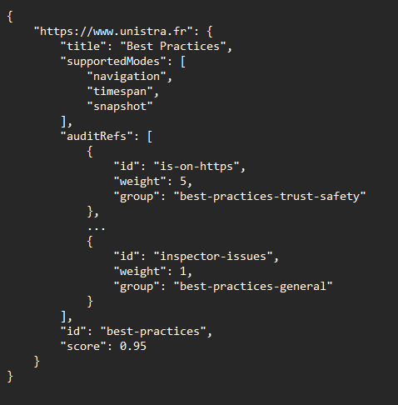

SCREENSHOTS 13
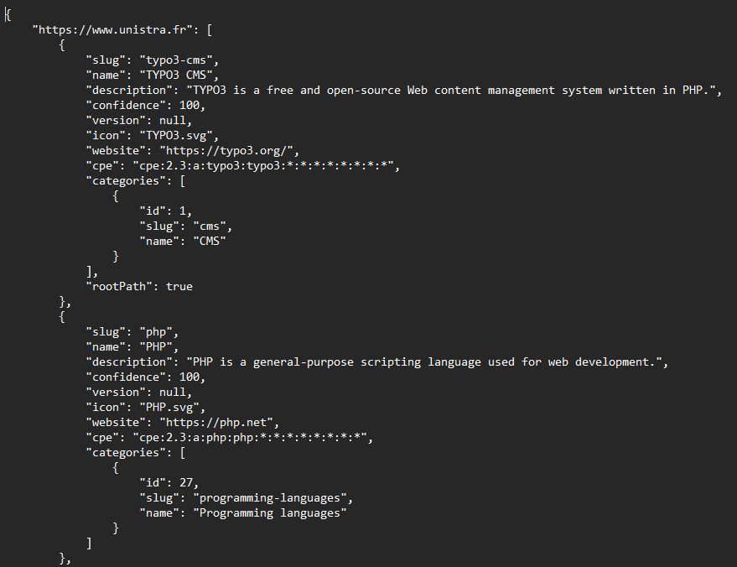

SCREENSHOTS 14

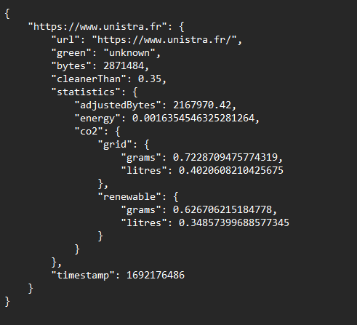

SCREENSHOTS 15

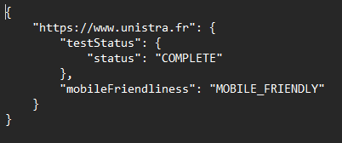

SCREENSHOTS 16

SCREENSHOTS 17

SCREENSHOTS 18

